Sheet1
Subject | Filename | Onset | Apex | Offset | AU | Objective class | emotion | 问题 | 我们目前的解决方法 | 图片(调整前) | 图片(调整后)
spNO.2 | e | 138 | 143 | 148 | 1 | V | surprise | apex脸部被手遮盖 | 去除该张 | 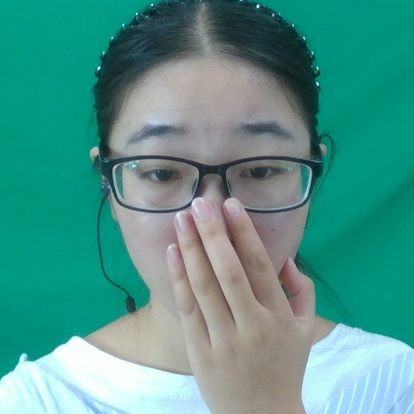
spNO.145 | g | 150 | 156 | 158 | 5 | II | surprise | apex脸部被手遮盖 | 去除该张 | 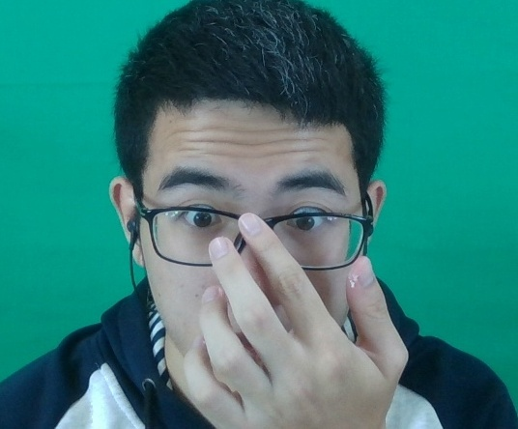
spNO.146 | a | 530 | 536 | 561 | 24 | VII | disgust | apex眉毛、额头被遮盖 | 去除该张 | 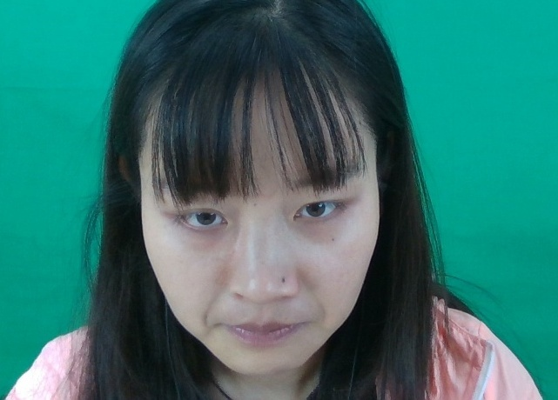
spNO.147 | d | 1146 | 1150 | 1163 | 5 | II | surprise | apex下巴被遮盖 | 去除该张 | 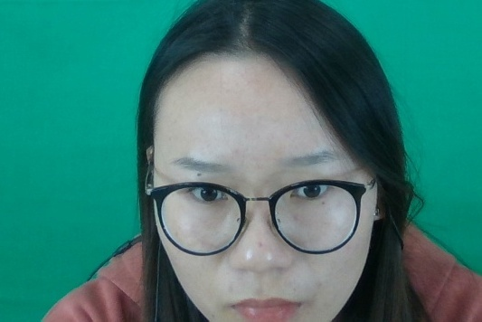
spNO.147 | e | 1058 | 1069 | 1071 | 5 | II | others | apex脸部被手遮盖 | 去除该张 | 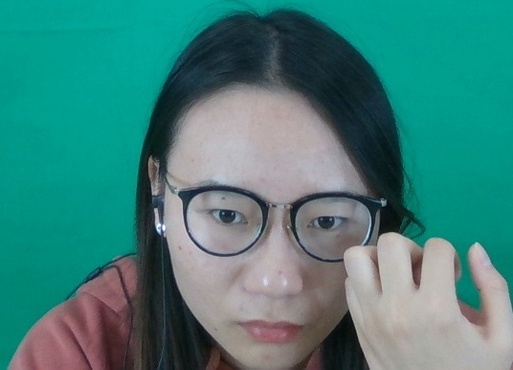
spNO.155 | d | 5 | 12 | 136 | 14 | VII | others | apex嘴部、下巴被手遮盖 | 去除该张 | 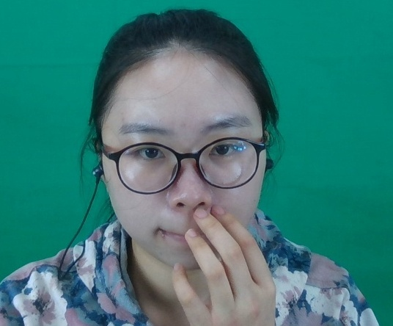
spNO.179 | b | 7 | 7 | 57 | 1 | V | disgust | apex嘴部、下巴被手遮盖 | 去除该张 | 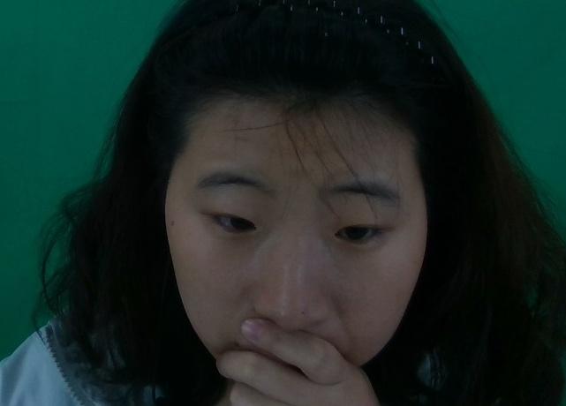
spNO.200 | b | 518 | 524 | 533 | 9 | IV | fear | apex嘴部、下巴被遮盖 | 去除该张 | 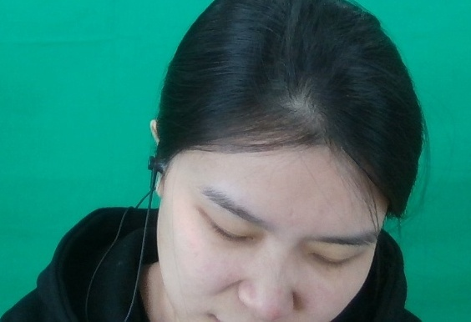
spNO.204 | a | 606 | 612 | 635 | 4 | III | disgust | apex下巴被遮盖 | 去除该张 | 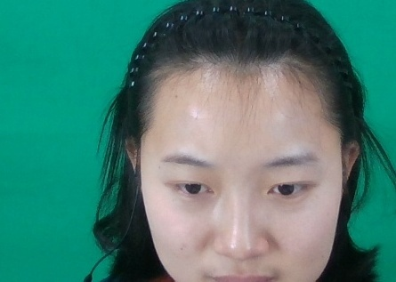
spNO.206 | a | 10 | 17 | 24 | 1 | V | others | apex脸部被手遮盖 | 去除该张 | 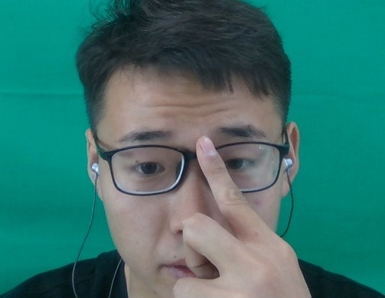
spNO.206 | c | 69 | 75 | 80 | 1+4 | V | others | apex脸部被手遮盖 | 去除该张 | 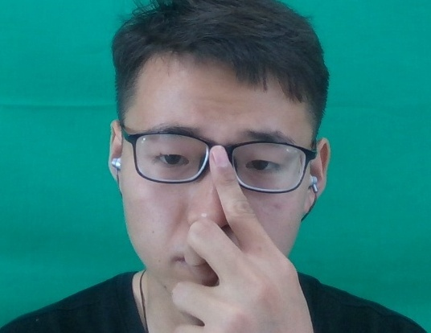
spNO.214 | b | 5 | 7 | 16 | 2+1 | II | others | apex脸部被手遮盖 | 去除该张 | 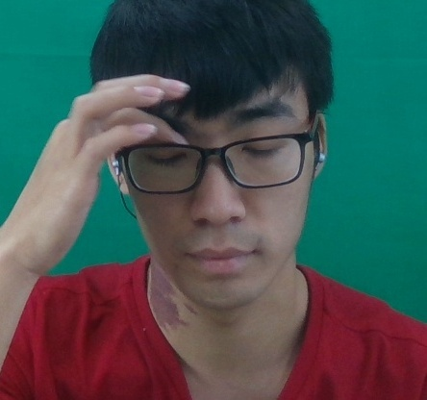
spNO.214 | k | 4 | 7 | 28 | 1+2 | II | surprise | apex脸部被手遮盖 | 去除该张 | 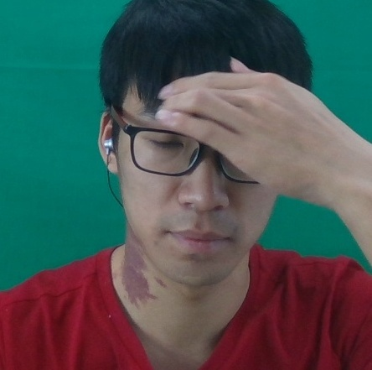
spNO.215 | f | 5 | 5 | 56 | 14 | VII | others | apex下巴被遮盖 | 去除该张 | 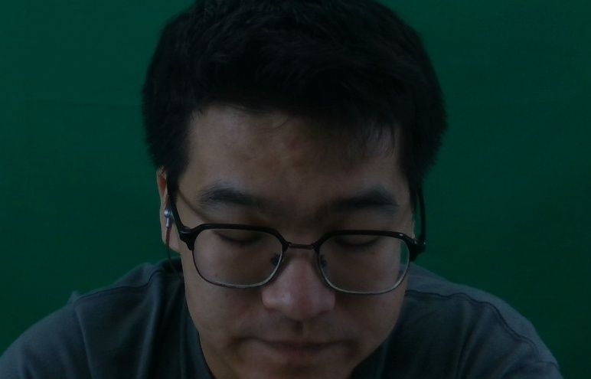
spNO.215 | f | 2183 | 2187 | 2197 | L2 | VII | surprise | apex下巴被遮盖 | 去除该张 | 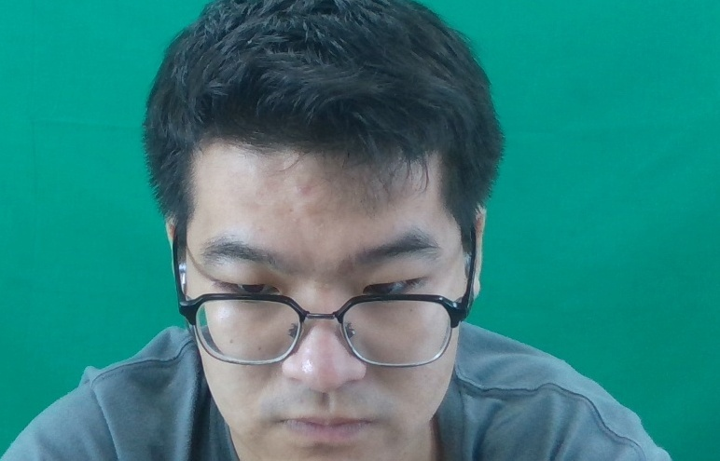
spNO.216 | e | 0 | 0 | 25 | 14 | VII | others | Onset、Apex帧不存在(0.jpg不存在，1.jpg存在) | Onset、Apex帧均+1 | 无 | 